상품제안서
블랙샤이니볼펜(자석케이스) | 상품코드: F19010

 |  |  |  |  |  |  | 02-412-0044 | www.easy1.co.kr
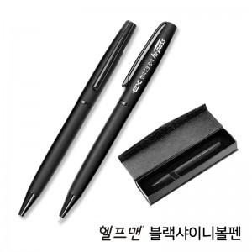

【상세/제작정보】 | 부드러운 필기감 탄성이 좋은 클립사용 무광도장 메탈볼펜

【인쇄/포장옵션】 | 레이저, 개별인쇄 / 포장지포장

【공급단가】 | 수량 | 200~ | 500~ | 1,000~ | 3,000~ | 5,000~
*VAT별도 | 단가 | 2,800원 | 2,670원 | 2,600원 | 2,560원 | 2,510원

【상품 URL】 | http://www.easy1.co.kr/src/goods_detail.php?gdno=19010

